Original
Matérias-primas disponíveis no Laboratório
P. F. | SiO2 | Al2O3 | Na2O | K2O | Fe2O3 | CaO | MgO | TiO2 | TOTAL
0.500 | 66.400 | 21.500 | 10.600 | 1.000 | 0.050 | 0.300 | 0.050 | 0.000 | 100.400 | Feldspato sódico
0.070 | 99.160 | 0.010 | 0.000 | 0.000 | 0.010 | 0.450 | 0.060 | 0.000 | 99.760 | Quartzo
13.000 | 43.500 | 38.000 | 0.100 | 1.300 | 1.000 | 0.050 | 0.080 | 0.050 | 97.080 | Caulim creme
0.360 | 66.110 | 18.240 | 2.850 | 12.310 | 0.068 | 0.084 | 0.004 | 0.000 | 100.026 | Feldspato potássico
11.500 | 51.000 | 22.250 | 0.215 | 1.900 | 11.250 | 0.000 | 1.600 | 1.500 | 101.215 | Taguá
45.000 | 2.000 | 0.210 | 0.000 | 0.000 | 0.110 | 30.900 | 21.100 | 0.050 | 99.370 | Dolomita
6.250 | 58.950 | 0.500 | 0.000 | 0.000 | 0.300 | 0.200 | 33.800 | 0.000 | 100.000 | Talco magnesiano branco
6.240 | 47.190 | 40.600 | 0.510 | 5.000 | 0.335 | 0.000 | 0.090 | 0.000 | 99.970 | Talco Industrial
43.500 | 0.100 | 0.060 | 0.000 | 0.000 | 0.060 | 52.500 | 3.300 | 0.050 | 99.570 | Calcita
0.170 | 99.600 | 0.000 | 0.000 | 0.020 | 0.000 | 0.000 | 0.000 | 0.000 | 99.890 | Quartzo micronizado
18.810 | 49.500 | 28.500 | 0.001 | 0.460 | 1.080 | 0.001 | 0.160 | 0.800 | 99.312 | Argila São Simão
15.000 | 43.000 | 36.500 | 1.700 | 1.400 | 1.700 | 0.000 | 0.300 | 2.700 | 102.300 | Argila Creme Rosada
0.000 | 0.000 | 100.000 | 0.000 | 0.000 | 0.000 | 0.000 | 0.000 | 0.000 | 100.000 | Alumina

1o passo: aproximar a 100% todas as MPs
0.498 | 66.135 | 21.414 | 10.558 | 0.996 | 0.050 | 0.299 | 0.050 | 0.000 |  | 100.000 | Feldspato sódico
0.070 | 99.399 | 0.010 | 0.000 | 0.000 | 0.010 | 0.451 | 0.060 | 0.000 |  | 100.000 | Quartzo
13.391 | 44.808 | 39.143 | 0.103 | 1.339 | 1.030 | 0.052 | 0.082 | 0.052 |  | 100.000 | Caulim creme
0.360 | 66.093 | 18.235 | 2.849 | 12.307 | 0.068 | 0.084 | 0.004 | 0.000 |  | 100.000 | Feldspato potássico
11.362 | 50.388 | 21.983 | 0.212 | 1.877 | 11.115 | 0.000 | 1.581 | 1.482 |  | 100.000 | Taguá
45.285 | 2.013 | 0.211 | 0.000 | 0.000 | 0.111 | 31.096 | 21.234 | 0.050 |  | 100.000 | Dolomita
6.250 | 58.950 | 0.500 | 0.000 | 0.000 | 0.300 | 0.200 | 33.800 | 0.000 |  | 100.000 | Talco magnesiano branco
6.242 | 47.204 | 40.612 | 0.510 | 5.002 | 0.335 | 0.000 | 0.090 | 0.000 |  | 99.995 | Talco Industrial
43.688 | 0.100 | 0.060 | 0.000 | 0.000 | 0.060 | 52.727 | 3.314 | 0.050 |  | 100.000 | Calcita
0.170 | 99.710 | 0.000 | 0.000 | 0.020 | 0.000 | 0.000 | 0.000 | 0.000 |  | 99.900 | Quartzo micronizado
18.940 | 49.843 | 28.697 | 0.001 | 0.463 | 1.087 | 0.001 | 0.161 | 0.806 |  | 100.000 | Argila São Simão
14.663 | 42.033 | 35.679 | 1.662 | 1.369 | 1.662 | 0.000 | 0.293 | 2.639 |  | 100.000 | Argila Creme Rosada
0.000 | 0.000 | 100.000 | 0.000 | 0.000 | 0.000 | 0.000 | 0.000 | 0.000 |  | 100.000 | Alumina

2o passo : aproximar a 100% todas as MPs como se houvesse somente os óxidos de interesse
 | SiO2 | Al2O3 |  |  |  |  | MgO | Somatório
 | 75.497 | 24.446 |  |  |  |  | 0.057 | 100.000 |  | Feldspato sódico
 | 99.929 | 0.010 |  |  |  |  | 0.060 | 100.000 |  | Quartzo
 | 53.322 | 46.580 |  |  |  |  | 0.098 | 100.000 |  | Caulim creme
 | 78.372 | 21.623 |  |  |  |  | 0.005 | 100.000 |  | Feldspato potássico
 | 68.136 | 29.726 |  |  |  |  | 2.138 | 100.000 |  | Taguá
 | 8.580 | 0.901 |  |  |  |  | 90.519 | 100.000 |  | Dolomita
 | 63.217 | 0.536 |  |  |  |  | 36.247 | 100.000 |  | Talco magnesiano branco
 | 53.698 | 46.199 |  |  |  |  | 0.102 | 100.000 |  | Talco Industrial
 | 2.890 | 1.734 |  |  |  |  | 95.376 | 100.000 |  | Calcita
 | 100.000 | 0.000 |  |  |  |  | 0.000 | 100.000 |  | Quartzo micronizado
 | 63.332 | 36.464 |  |  |  |  | 0.205 | 100.000 |  | Argila São Simão
 | 53.885 | 45.739 |  |  |  |  | 0.376 | 100.000 |  | Argila Creme Rosada
 | 0.000 | 100.000 |  |  |  |  | 0.000 | 100.000 |  | Alumina

3o passo: posicionar as MPS no diagrama ternário e verificar as combinações possíveis que "abraçam" a composição correspondente a fase desejada

4o passo: resolver o sistema de equações e incógnitas de todas as combinações possíveis

A combinação selecionado para esse exemplo é composta por : dolomita, talco e alumina:

12.75233974 | 0.56677065513 | 0.059510918788 | 0 | 0 | 0.031172386032 | 8.7566066217 | 5.9794304116 | 0.014169266378 | 0
2.860625 | 26.981415 | 0.22885 | 0 | 0 | 0.13731 | 0.09154 | 15.47026 | 0 | 0
0 | 0 | 26.1 | 0 | 0 | 0 | 0 | 0 | 0 | 0

Assim, o sistema ser resolvido fica:

8,58.a+63,22.b=16,05 |  |  | (quantidade de SiO2)
0,9.a+0,536.b+100.g=63,8 |  |  | (quantidade de Al2O3)
90,52.a+36,25.b=20,17 |  |  | (quantidade de MgO)

A resolução desse sistema tem como solução:
 |  |  |  |  |  |  | 28.16 | Dolomita (α)
a=0,2816 ou 28,16% |  |  | (quantidade de dolomita) |  |  |  | 45.77 | Talco (β)
b=0,4577 ou 45,77% |  |  | (quantidade de talco magnesiano) |  |  |  | 26.1 | Alumina(γ)
g=0,2610 ou 26,10% |  |  | (quantidade de alumina)

Dessa maneira parte-se para determinar a quantidade real final dos óxidos de interesse:
multiplicando-se cada linha das composições reais pela quantidade correspondente de cada Matéria-prima

12.75233974 | 0.56677065513 | 0.059510918788 | 0 | 0 | 0.031172386032 | 8.7566066217 | 5.9794304116 | 0.014169266378 | 0 | 28.16 | Dolomita
2.860625 | 26.981415 | 0.22885 | 0 | 0 | 0.13731 | 0.09154 | 15.47026 | 0 | 0 | 45.77 | Talco
0 | 0 | 26.1 | 0 | 0 | 0 | 0 | 0 | 0 | 0 | 26.1 | Alumina
15.61296474 | 27.548185655 | 26.388360919 | 0 | 0 | 0.16848238603 | 8.8481466217 | 21.449690412 | 0.014169266378 | 0 | 84.41703526 | TOTAL
Somatória descontando-se a perda ao fogo
xxxxxxxxxxx | 32.633443677 | 31.259521064 | 0 | 0 | 0.19958339631 | 10.481470469 | 25.409196551 | 0.016784842461 | 0 | 100

Somatória dos óxidos de interesse
 | SiO2 | Al2O3 | MgO
 | 36.542725512 | 35.004215589 | 28.453058899

Dados finais:

Porcentagem de impurezas: |  |  |  | 9.0166290077 | %
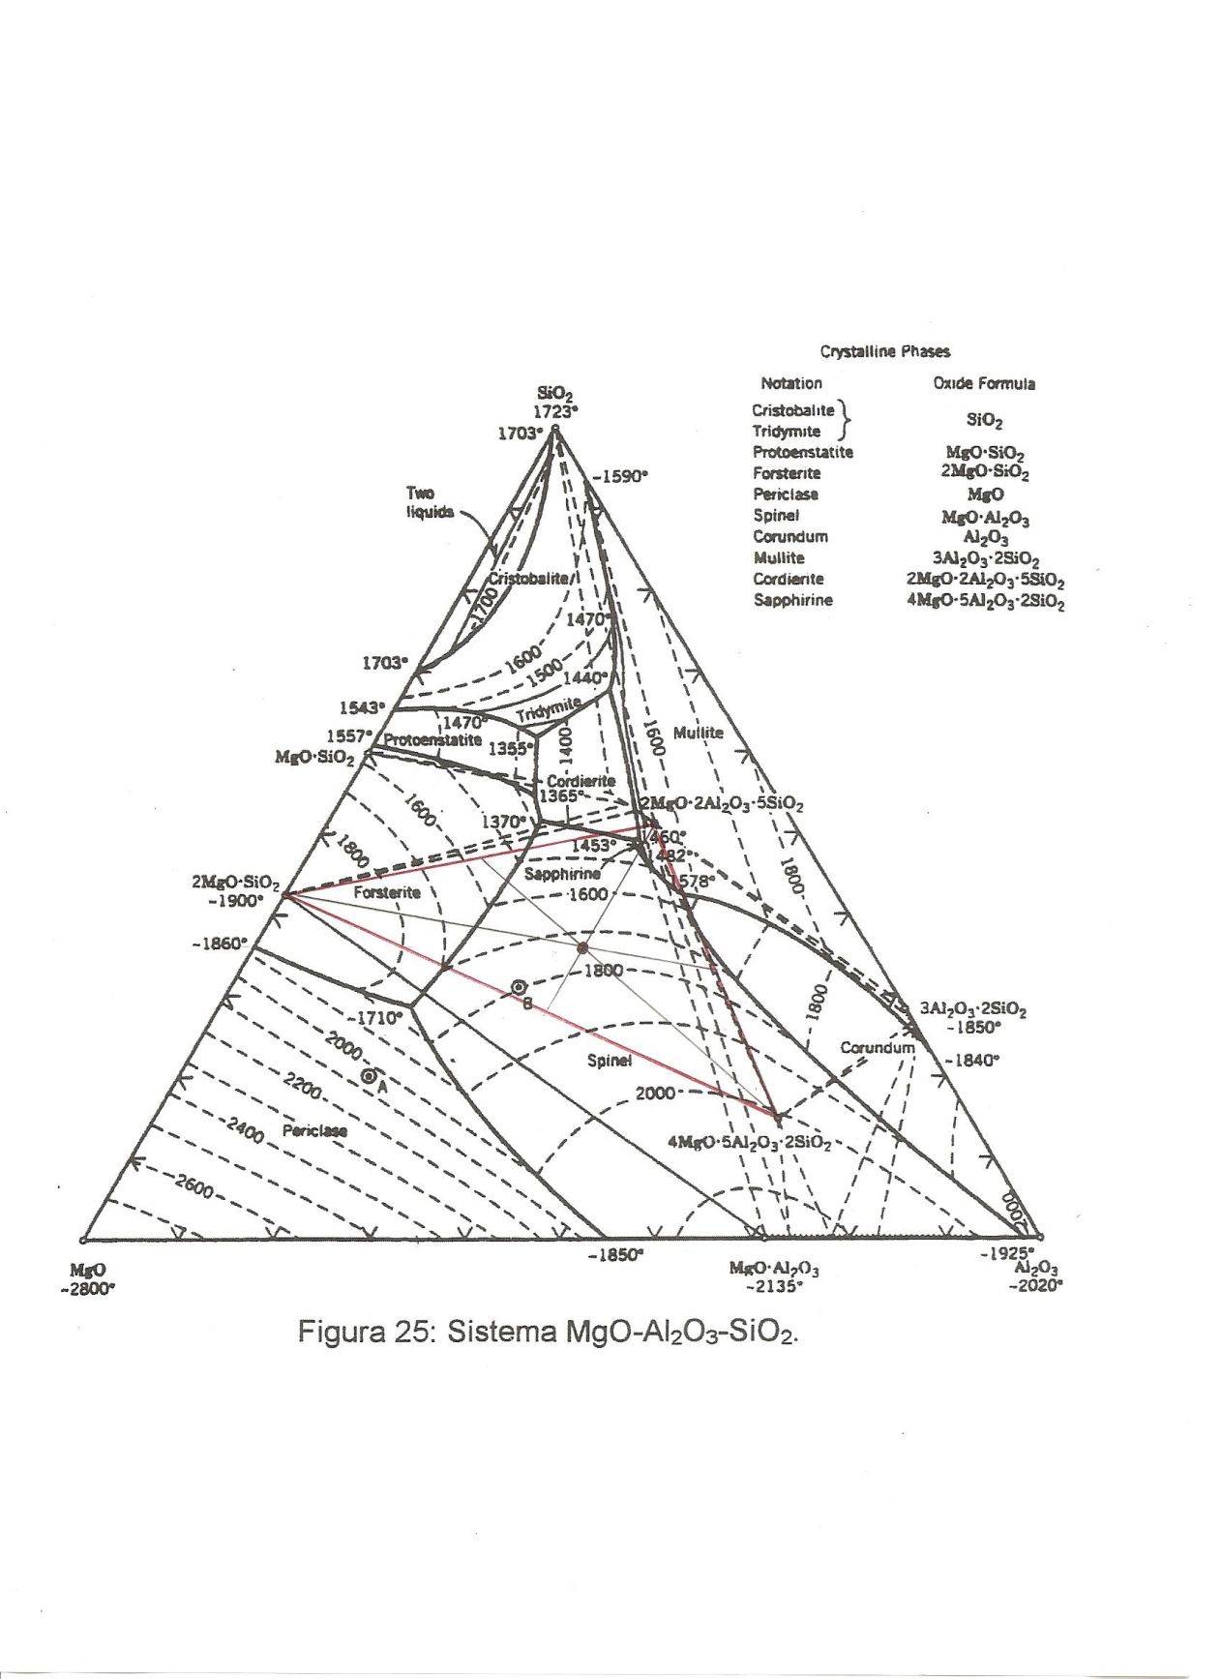
Perda ao fogo: 15,6%

Fases presentes:
 | Safirina : 34,3%
 | Forsterita: 33,4%
 | Espinélio: 31,3%

